手順
AMIリストア手順書

【作業概要説明】
本手順はAMIからリストアを実施する手順である。

【操作対象】
AWS EC2 コンソール

【操作担当者】
ISIDサービスデスク担当者

【作業端末】
本番・研修・開発環境：AWSコンソール管理端末

番号 | 操作項目 | 操作方法 | 確認方法 | チェック | 開始時間 | 終了時間 | 作業担当者 | 作業確認者 | 備考
1 | 端末ログイン | ■本番・研修・開発環境 AWSコンソール管理端末→AWSコンソール ＃作業用のロールはAWS管理コンソールの「保守運用用アカウント」を利用する。 | 左記ログインにおいてエラーが発生しないこと。 | □
2 | AWSコンソールからEC2サービスを開く | AWSコンソール検索窓に「EC2」と入力し、EC2画面を開く。 | - | □
3 | リストア対象の確認 | 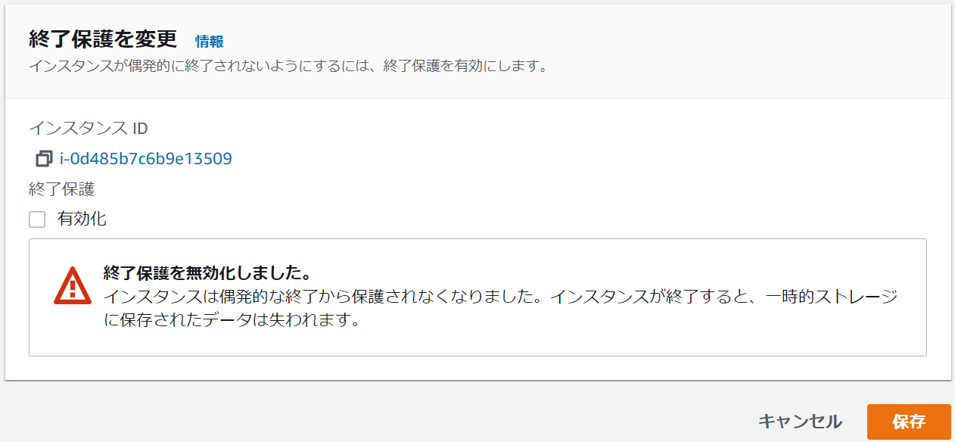 EC2コンソール画面の左ペインからインスタンスを選択し、インスタンスの一覧からリストア対象のインスタンスが存在し、インスタンスの状態が終了済み以外であることを確認する。 リストア対象インスタンスを選択し、画面上部のアクション - インスタンスの設定 - 終了保護を変更を選択する。 有効化のチェックを外し、保存ボタンを選択する。 続けてリストア対象インスタンスを選択し、画面上部のインスタンスの状態 - インスタンスの終了を選択し、確認ダイアログの終了ボタンを選択する。 | リストア対象のインスタンスが存在していない、もしくはインスタンスの状態が終了済みである場合には削除手順は実施しない。 | □
4 | AMIの選択 | EC2コンソール画面の左ペインからAMIを選択し、AMIの一覧からリストア対象のAMIにチェックし、画面上部のイメージからインスタンスを起動を選択する。 | - | □
5 | リストア-1 | 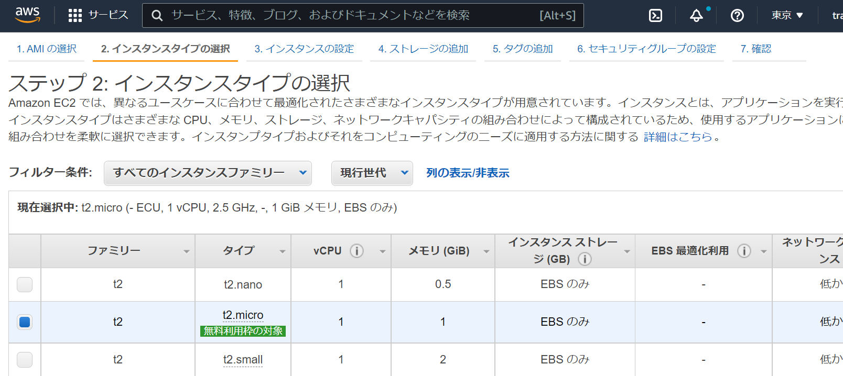 EC2インスタンス作成画面へ遷移するため、リストアを実施する。 | ※各ページで指定するEC2インスタンス情報は以下のファイルを参照のこと。 横浜銀行： ・別紙_運用手順書用サービス設定値一覧_横浜銀行.xlsx ・AWSパラメータシート（本番_横浜）.xlsx ・AWSパラメータシート（研修_横浜）.xlsx ・AWSパラメータシート（開発_横浜）.xlsx EC2シート 東日本銀行 別紙_運用手順書用サービス設定値一覧_東日本銀行.xlsx ・AWSパラメータシート（本番_東日本）.xlsx ・AWSパラメータシート（研修_東日本）.xlsx ・AWSパラメータシート（開発_東日本）.xlsx EC2シート | □
6 | リストア-2 | EC2インスタンス一覧からリストアしたEC2インスタンスが作成されていること、ステータスが保留中となっていることを確認する。 | EC2インスタンス一覧から対象のEC2インスタンスのステータスが実行中となり、EC2インスタンスのリストアが完了したことを確認する。 | □
7 | AWSコンソールの終了 端末ログオフ | ブラウザを閉じてAWSコンソールを終了し、各環境ごと以下の手順を実施する。 ■本番・研修・開発環境 AWSコンソール管理端末からログオフを実施する。 | AWSコンソールの終了および、AWSコンソール管理端末からのログオフを確認する。 | □

